상품제안서
순면30수폴로티셔츠 긴팔 11종(긴팔티) | 상품코드: F02450

 |  |  |  |  |  | 02-412-0044 | www.easy1.co.kr
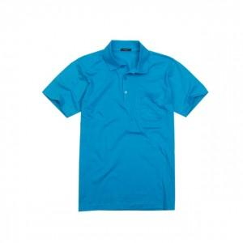

【상세/제작정보】 | .

【인쇄/포장옵션】 | 실크 / 별도문의

【공급단가】 | 수량 | 50~ | 300~ | 1,000~ | 2,000~
*VAT별도 | 단가 | 9,450원 | 9,100원 | 8,750원 | 8,400원

【상품 URL】 | http://www.easy1.co.kr/src/goods_detail.php?gdno=2450

